Costos y Duración
DogHealth Duración y Costos

Johan Ricardo Aguilar Pérez Rodrigo Adrián Canto Paredes Alex Enrique Dzul López Mariana Estefanía González Canul

Actividades | Duración (días) | Horas por día | Costo |  | Gastos | Por mes | Por dia
Investigación del Usuario | 29 | 24 | $1,680 |  | Transporte | $11,000 | $500
Identificar a los usuarios principales, secundarios y terciarios | 3 | 3 | $210 |  | Comida | $8,800 | $400
Diseñar encuestas para recopilar información sobre los dueños de perros | 3 | 2 | $140 |  | Agua | $6,600 | $300
Diseñar entrevistas estructuradas para Veterinarios | 3 | 1 | $70 |  | Electricidad | $6,600 | $300
Aplicar encuestas a los dueños de perros | 3 | 1 | $70 |  | Internet | $3,300 | $150
Realizar las entrevistas | 5 | 3 | $210 |  | Licencias de software | $9,240 | $420
Analizar resultados de encuestas y entrevistas | 4 | 3 | $210 |  | Servicios en la nube | $870 | $29
Creación de los perfiles | 2 | 2 | $140 |  | Alquiler de espacios para pruebas | $3,300 | $150
Creación de las personas | 2 | 2 | $140 |  | Gastos administrativos | $3,300 | $150
Revisar estudios sobre monitoreo de salud canina | 2 | 3 | $210 |  | Total | $53,010 | $2,399
Elaborar informes con hallazgos y conclusiones | 2 | 4 | $280
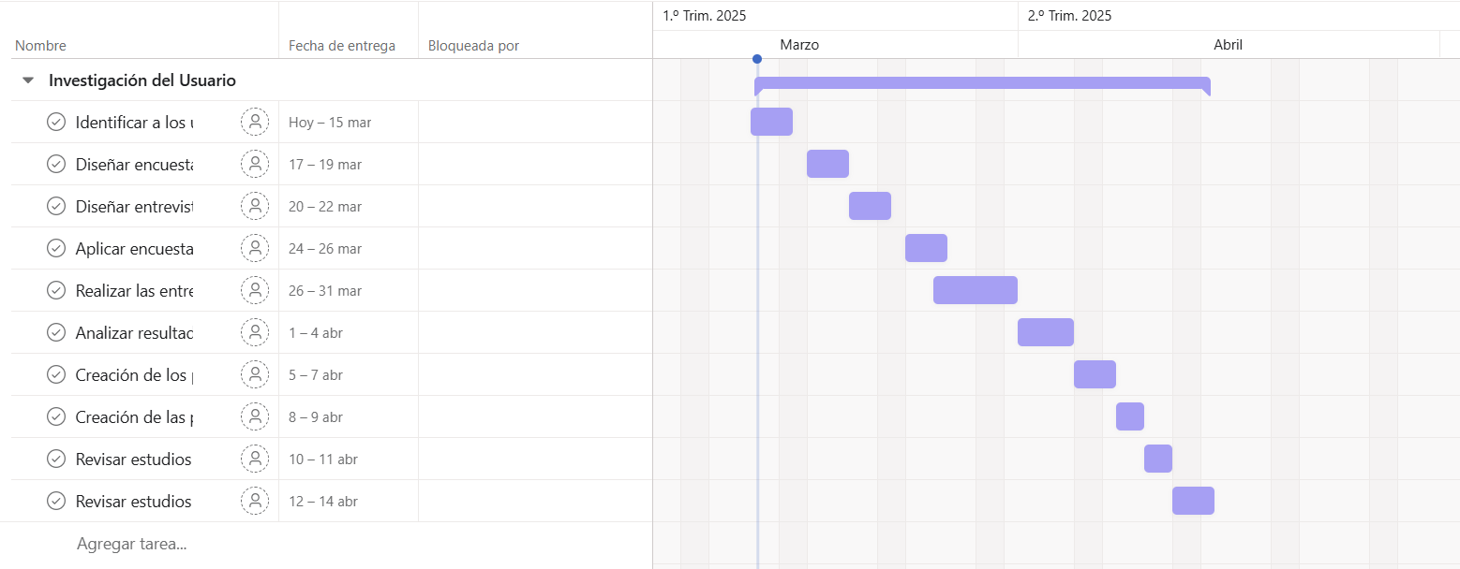
Definición de Requisitos y Objetivos | 11 | 13 | $910
Precisar los objetivos claves | 4 | 3 | $210
Identificar los requisitos funcionales | 3 | 4 | $280
Identificar los requisitos no funcionales | 3 | 4 | $280
Validar los requisitos con los interesados claves | 1 | 2 | $140
Producir Diseños de Solución | 31 | 25 | $1,750
Realizar diagramas de flujo de interacción | 3 | 4 | $280
Desarrollar casos de uso detallados | 4 | 3 | $210
Plantear la paleta de colores adecuada para las interfaces | 1 | 3 | $210
Diseño de las interfaces | 5 | 3 | $210
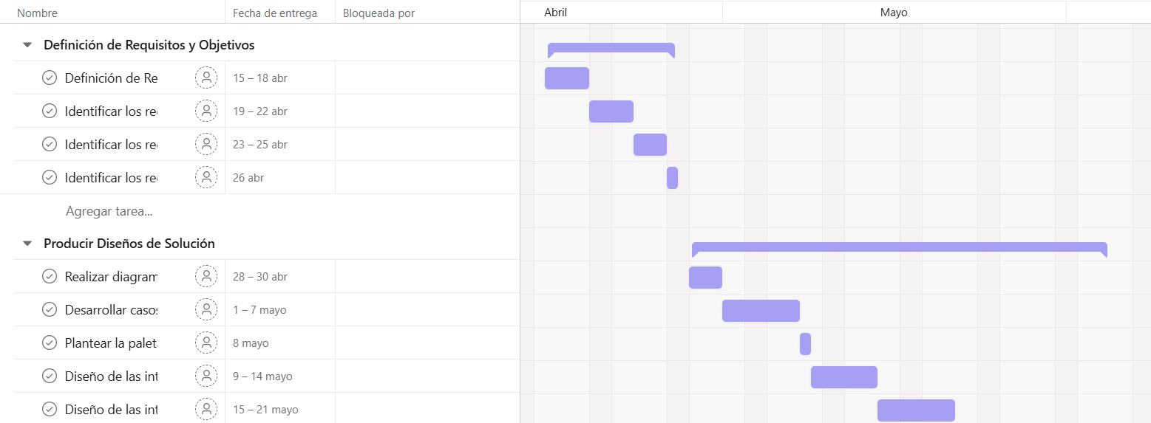
Prototipos iniciales (interactivos) de interfaces gráficas | 6 | 4 | $280
Pruebas preliminares de usabilidad con usuarios | 6 | 4 | $280
Diseño final de interfaces basado en retroalimentación | 6 | 4 | $280
Pruebas y Ajustes | 10 | 10 | $700
Pruebas de usabilidad adicionales con usuarios | 4 | 3 | $210
Análisis de accesibilidad y navegación intuitiva | 3 | 3 | $210
Ajustes finales en interfaz gráfica según resultados | 3 | 4 | $280
Documentación y Reportes | 9 | 7 | $490
Redacción de manuales de usuario | 4 | 4 | $280
Documentar el diseño de la interfaz | 5 | 3 | $210
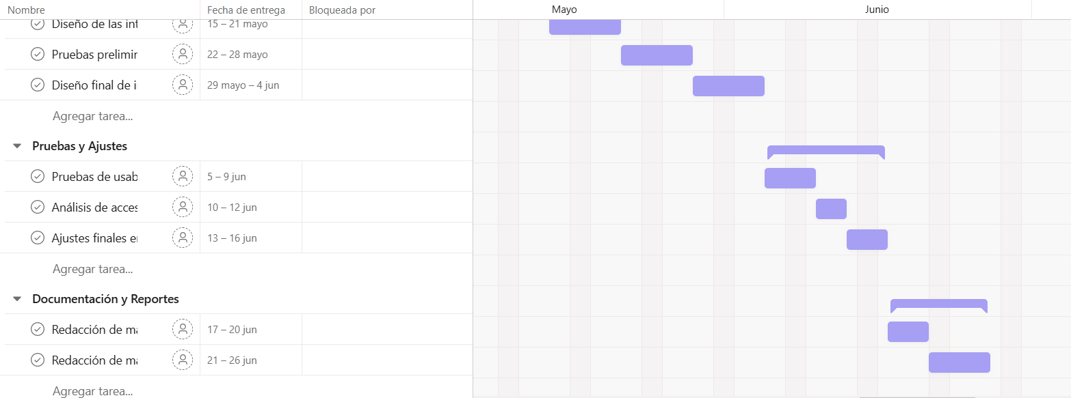

Tiempo Total (Horas) | 79 |  | Pago por hora | $70
Tiempo Total (Dias) | 90 |  | Horas/dia | 7
Costo (Sin gastos extra) | $5,530 |  | Se toma en cuenta que un mes equivale a 22 días
COSTO TOTAL | $221,440

